关系图
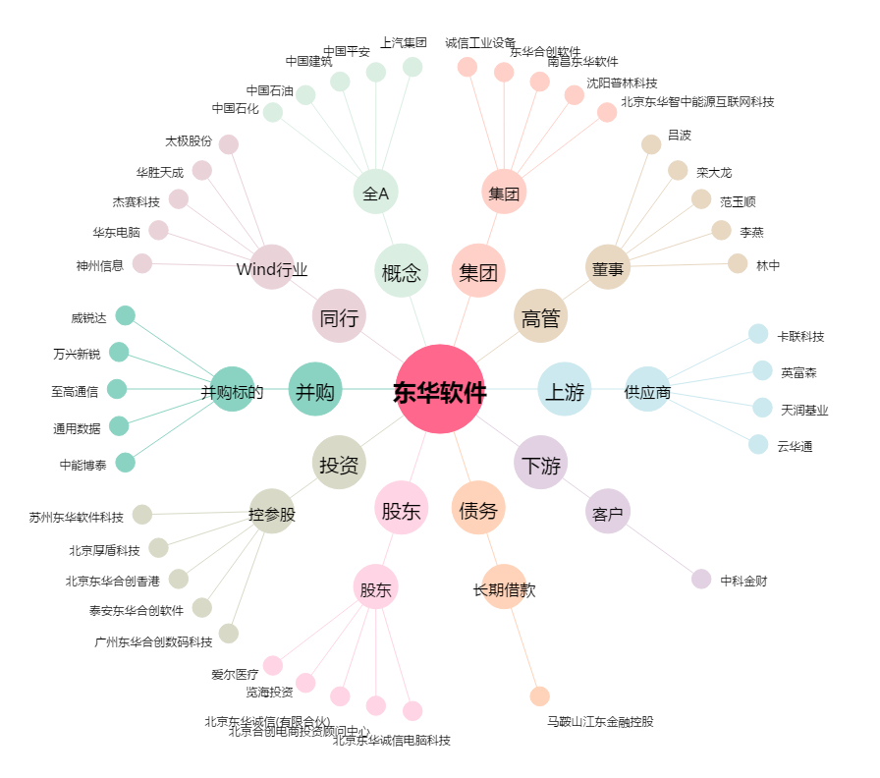
东华软件[002065.SZ] - 关系概览图

